Deploy-service-xubuntu
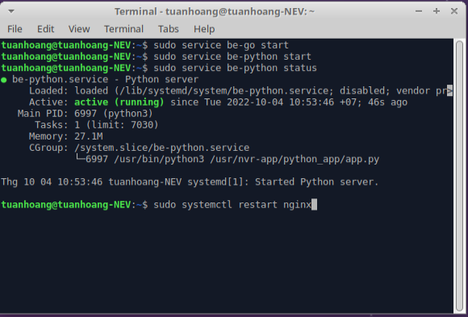
I. 環境設定
 | 1. Nodeをインストールする
 |  | ・curlをインストールする。
 |  |  | + apt Install curl -y
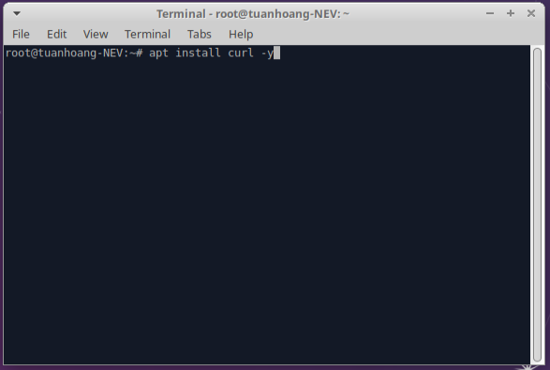

 |  | ・Node16のソースリストをインストールする。
 |  |  | + curl -sL https://deb.nodesource.com/setup_16.x | sudo bash -
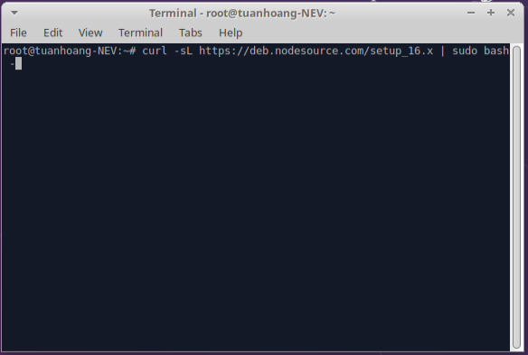

 |  | ・Nodejs v16をインストールする。
 |  |  | + apt-get install nodejs -y
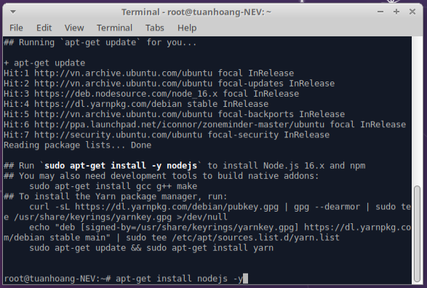

 | 2. Golang v1.19をインストールする
 |  | コマンド： snap install --classic --channel=1.19/stable go
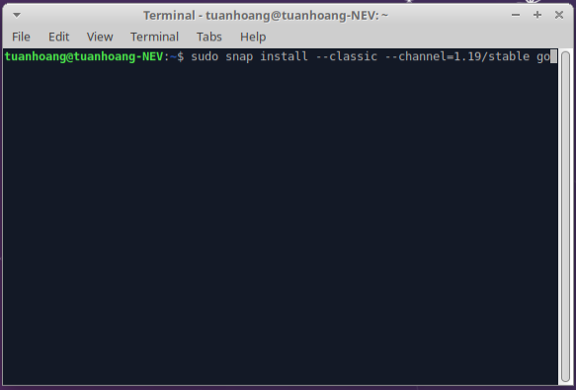

 | 3. Yarnをインストールする
 |  | ・GPGキーをインポートする。
 |  |  | + curl -sL https://dl.yarnpkg.com/debian/pubkey.gpg | sudo apt-key add -
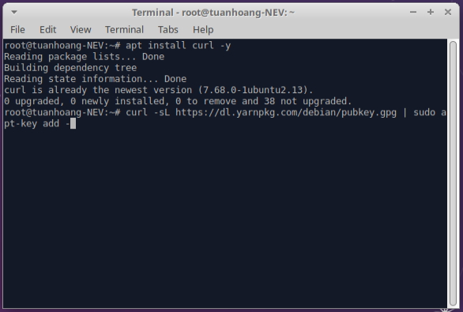

 |  | ・公式のYarnリポジトリを追加して有効にする。
 |  |  | + echo "deb https://dl.yarnpkg.com/debian/ stable main" |
 |  |  | + sudo tee /etc/apt/sources.list.d/yarn.list
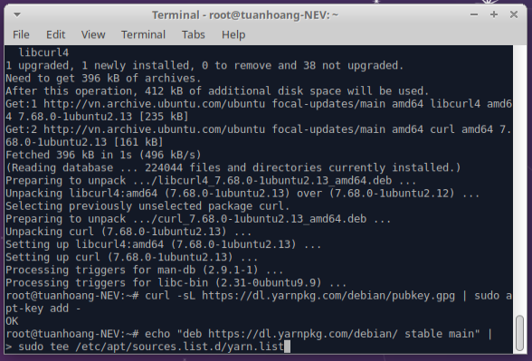

 |  | ・システムキャッシュを更新する。
 |  |  | + apt update
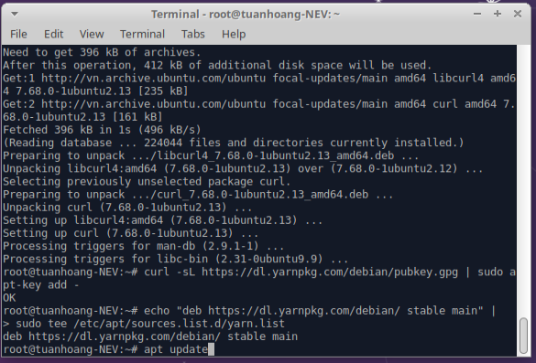

 |  | ・Yarnをインストールする。
 |  |  | + apt install yarn -y
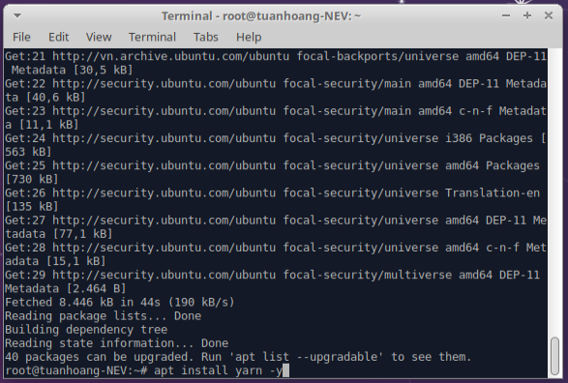

 | 4. Python3-pipをインストールする
 |  | コマンド：apt install python3-pip -y
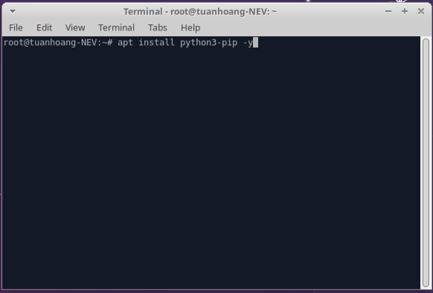

 | 5. Gitをインストールする
 |  | コマンド：apt install git -y
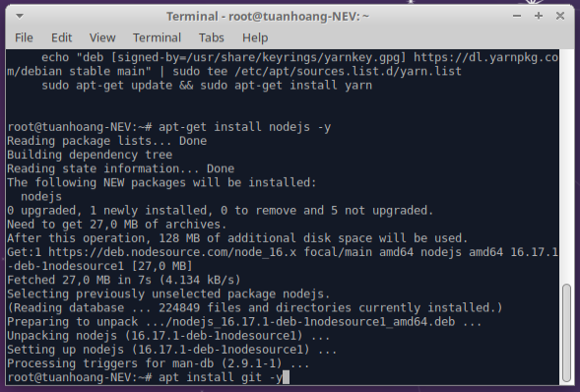

 | 6. Nginx をインストールする
 |  | コマンド：apt install nginx -y



II. ソースコードの実行
 | 1. Githubからソースコードをクローンする
 |  | コマンド： git clone https://github.com/thangtran97/reactjs-typescript-reduxtoolkit.git
 |  | + cd reactjs-typescript-reduxtoolkit

 | 2. .shファイルの権限を更新する
 |  | コマンド : chmod 755 setup.sh
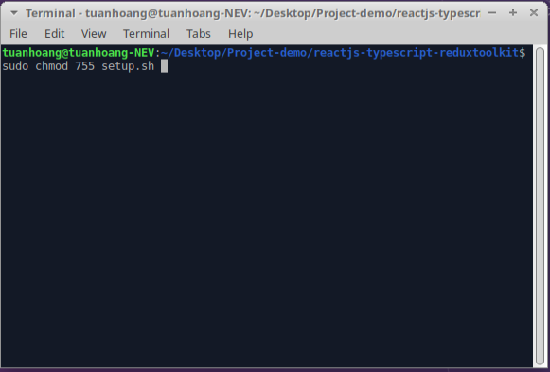

 | 3. Setup.shファイルを実行する
 |  | コマンド：sudo ./setup.sh
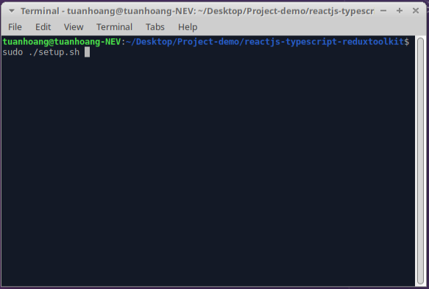

 | 4. Daemon リロード
 |  | コマンド： systemctl daemon-reload
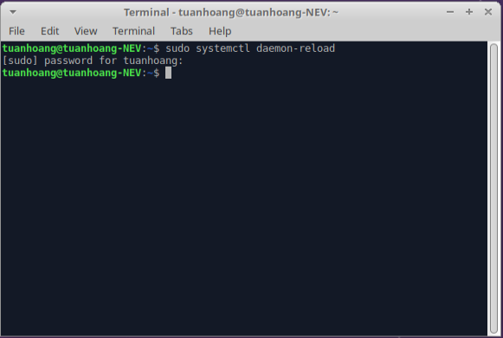

 | 5. Service スタート
 |  | コマンド：+ service be-go start
 |  | + service be-python start

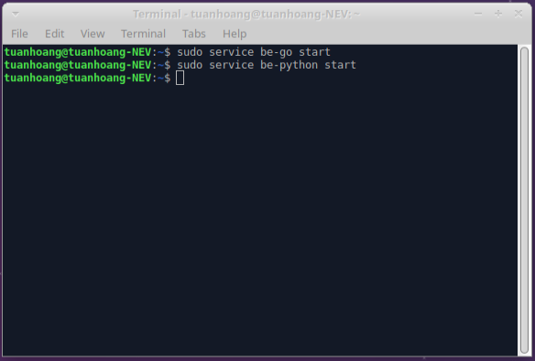

 | 6. Nginx リスタート
 |  | コマンド： sudo systemctl restart nginx

デモ実行
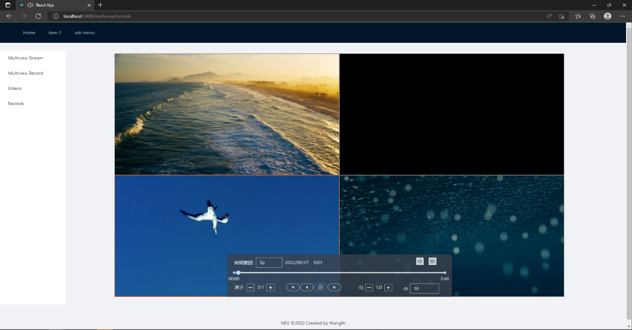
I. ブラウザで開く
 | 1. localhostリンクでブラウザーを開く。

II. ビュー ストリームを開く
 | 1. 左側のナビゲーション メニューで 「Multiview Stream」を押下する。
 | 2. ストリームモード（1ストリーム、4ストリーム、9ストリーム等）を選択する。
 | 3. 画面中央の「＋」ボタンを押下する。
 | 4. 見たいライブを選択する。
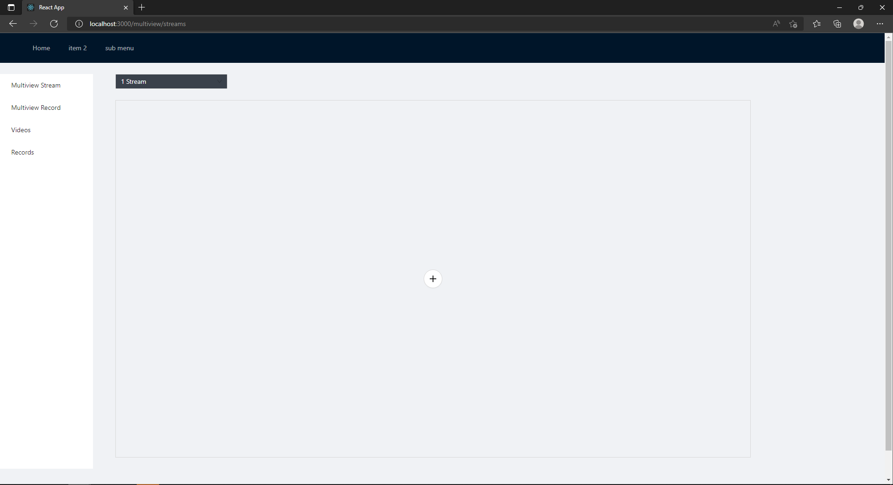

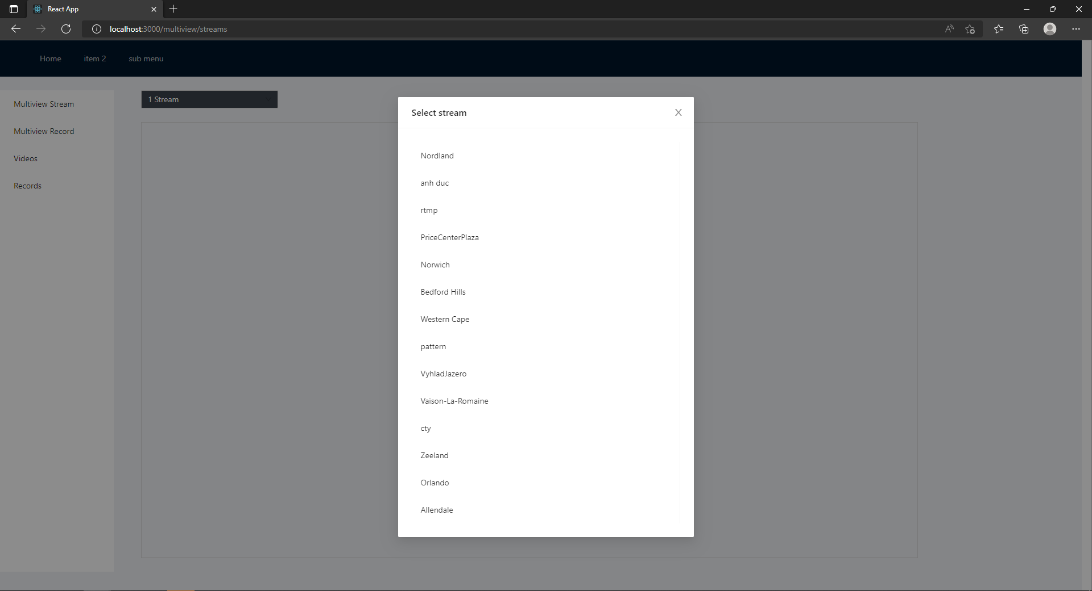

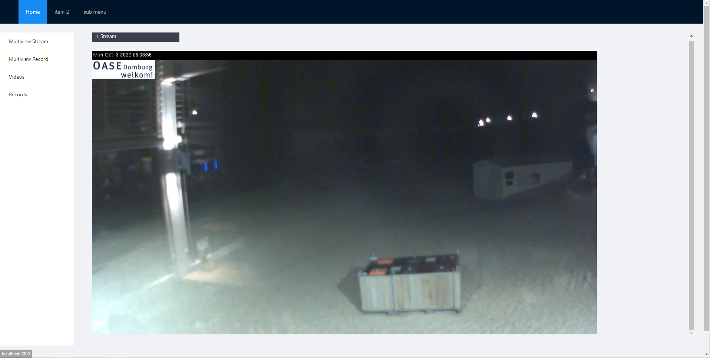

III. ビューレコードを開く
 | 1. 左側のナビゲーション メニューで 「Multiview Record」を押下する。
 | 2. 再生フレームでサブフレームを選択する。
 | 3. マウスポインターを再生フレームの一番下に移動する。
 | 4. 画面中央の再生ボタンを押下する。

